Planilha1
2.2 DISTRIBUIÇÃO
2.1. GERAÇÃO
2.3. UTILIZAÇÃO
RETORNO
Capítulo | TÍTULO | TEXTO | Figuras | TEXTO1 | TEXTO2 | TEXTO3 | TEXTO4 | TEXTO5 | TEXTO6
0 | INTRODUÇÃO AO GERENCIAMENTO DO SISTEMA DE DRENAGEM DE CONDENSADO. | Hoje as Empresas buscam incansavelmente competitividade, condição determinante para a sua sustentabilidade no mercado. A competitividade de uma empresa pode ser traduzida por vezes, por sua produtividade, capacidade de fazer mais em menos tempo e com menos recursos. Esta por sua vez, pode ser alcançada através da melhoria do desempenho operacional dos seus processos, com repercussões na eficiência energética das unidades produtivas, além também de ações que visem à eliminação de desperdícios de energia e outros insumos. | Para a manutenção, a busca constante dos menores índices de manutenção e redução de perdas de energia térmica são um desafio contínuo, e isto não é diferente quando falamos das válvulas que fazem a separação de fases (líquida/gasosa do vapor saturado) – purgadores. A eficiência de uma máquina térmica está diretamente associada ao bom funcionamento destes purgadores, quanto a sua especificação, posição de instalação, lay-out, funcionabilidade, etc. É neste sentido que direcionaremos este trabalho, buscando aplicar os melhores conceitos a fim de se extrair a máxima eficiência do sistema de vapor e das máquinas térmicas a que estão instalados. | Vapor Preso Gerado pelo Lay-out da Instalação. Purgadores de vapor não devem ser instalados acima da saída de condensado, porque isto pode levar ao bloqueio de vapor.
1 | MELHORIAS NO SISTEMA DE VAPOR E DRENAGEM DE CONDENSADO. | Durante a análise da instalação de vapor e os sistemas de purga de condensado, verificamos anomalias críticas em relação à instalação, separados em tópicos, conforme segue: | 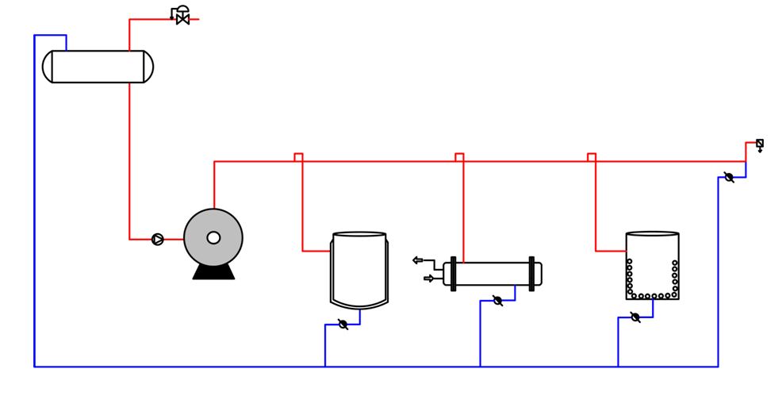 | Vapor Preso Gerado pelo Lay-out da Instalação. Purgadores de vapor não devem ser instalados acima da saída de condensado, porque isto pode levar ao bloqueio de vapor.
2 | Geração de Vapor (Caldeiras). | Para que se possa obter um vapor de alta qualidade aos processos de fabricação, é imprescindível o funcionamento continuo dos sistemas de drenagem de condensado (Purgadores), instalados na linha de distribuição (Coletor Distribuidor e linhas de vapor). Deste modo, quando ocorrem vazamentos internos em purgadores, não recomendamos o bloqueio dos mesmos, pois esta ação provoca uma diminuição da qualidade do vapor, com consequente aumento da possibilidade de ocorrências de golpes de aríete destrutíveis, bem como erosão em tubulação, válvulas e equipamentos. | Informação da caldeira | Durante a inspeção, verificou-se que alguns pontos de drenagem de linha principal estavam fechados, devido a problemas na estação de drenagem (vazamento na conexão do purgador e no próprio purgador).
3 | Distribuição de Vapor (Coletor). | O Coletor Distribuidor de Vapor, também conhecido como manifold de vapor da casa de caldeira, é imprescindível para a geração e distribuição de um vapor com eficiência. Através do mesmo, é possível reduzir a velocidade e equalizar a pressão do vapor antes do seu envio para as linhas principais, a precipitação e remoção de impurezas e do condensado proveniente da geração de vapor e obtenção de um melhor controle sobre a manutenção de linhas de vapor, sem a necessidade de parada da caldeira. | 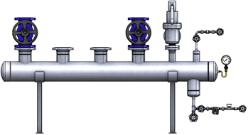 Para este estudo, identificamos a necessidade da instalação de um Coletor ao lado da Caldeira. Será necessário a especificação de um modelo atendendo os requisitos das normas NR 13 e ASME. | A posição dos pontos de drenagem da linha deve ser cuidadosamente estabelecida, para que seja retirado adequadamente o condensado. | • Em uma linha longa e reta, devem ser instalados pontos de coleta a cada 30m; | • Se a rede for inclinada ascendente ou descendente, um ponto de drenagem deve ser incluído na parte baixa; | • Um ponto de drenagem deve ser previsto antes de qualquer válvula, pois ela pode permanecer na posição fechada por longos períodos; | • Na extremidade da rede, pois o condensado, que ainda não foi retirado irá se mover para este local, por gravidade.
4 | . Boas Práticas para Remoção do Condensado nas Linhas de Vapor. | O papel das linhas de distribuições do vapor é fornecer de uma maneira confiável o vapor de mais alta qualidade para os equipamentos que utilizam o vapor. Para atingir isto, o condensado deve ser removido rapidamente e eficientemente através dos purgadores de vapor instalados em locais de descarga do condensado (LDC) adequados: | • Em uma linha longa e reta, devem ser instalados pontos de coleta a cada 30m; | • Se a rede for inclinada ascendente ou descendente, um ponto de drenagem deve ser incluído na parte baixa; | • Um ponto de drenagem deve ser previsto antes de qualquer válvula, pois ela pode permanecer na posição fechada por longos períodos; | • Na extremidade da rede, pois o condensado, que ainda não foi retirado irá se mover para este local, por gravidade.
5 | Adequação quanto a necessidade de drenagem Trecho Longo / Inclinação da linha de vapor. | Mesmo nos casos onde a tubulação de distribuição do vapor corre em linha reta, os purgadores de vapor devem sempre serem instalados ao menos a cada 30 a 50 metros , e na parte inferior de subidas ou descidas da tubulação. Cuidado especial deve também ser levado em conta para instalar purgadores de vapor em locais onde há chance de formar acúmulo de condensado, para que o condensado não feche a área seccional da tubulação, podendo este, causar a propulsão do condensado à velocidade altamente elevada, ocorrendo o golpe de ariete. |  | 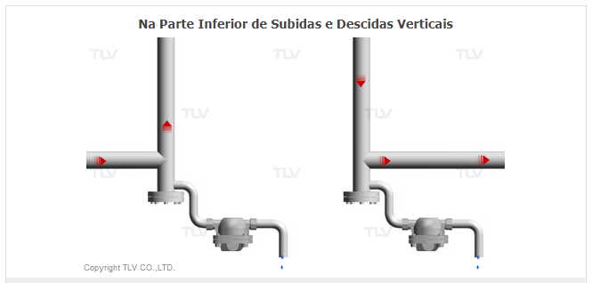
6 | Adequação quanto a necessidade de drenagem de linha / antes de Válvula de Controle/Redutora: | Verificamos em nossa análise do sistema de vapor e condensado que não existem purgadores para remover o condensado antes de algumas válvulas manuais, trechos de tubulação e/ou coletores de alimentação dos cilindros. Como os processos de aquecimento são intermitentes, estes pontos apresentam alagamento de condensado, assim, quando o sistema é iniciado, o condensado é arrastado em alta velocidade para dentro do equipamento, ocasionando desgastes prematuros na sede das válvulas e golpes de aríete no sistema. | 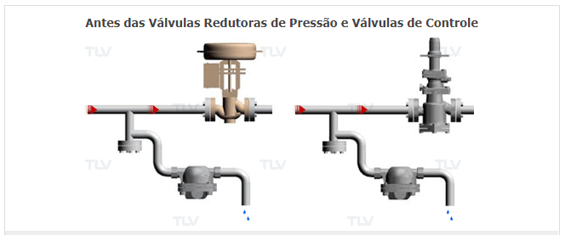 | 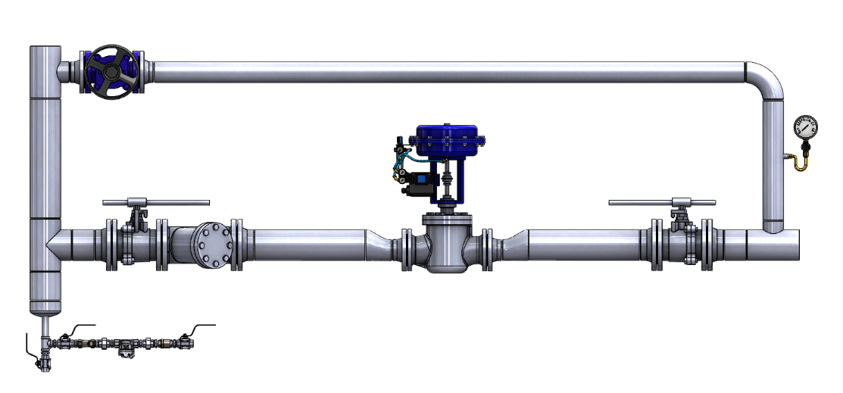
7 | Adequação das Drenagens de Linha Existentes. | As dimensões das conexões dos purgadores em aplicações de drenagem de condensado da rede de vapor, geralmente variam entre 15 mm (1/2 polegada) à 25 mm (1 polegada). Em alguns casos, tubulação com mesmo diâmetro do purgador de vapor é utilizado para conectar diretamente o purgador na linha de vapor. No entanto, esta prática não é recomendável em maioria dos casos porque se a linha de vapor for significativamente maior, então é possível que o condensado que flui em alta velocidade, não consiga ser totalmente coletado. Ao invés disso, uma tubulação maior, com dimensionamento adequado, chamado de bota coletora é normalmente instalado para auxiliar na realização da remoção eficiente e efetiva do condensado. | · Instalação típica para botas coletoras: | 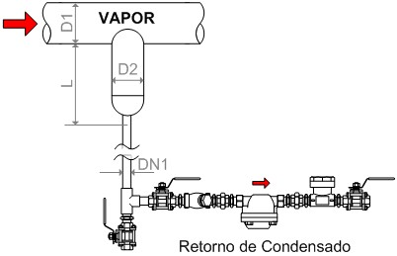 | 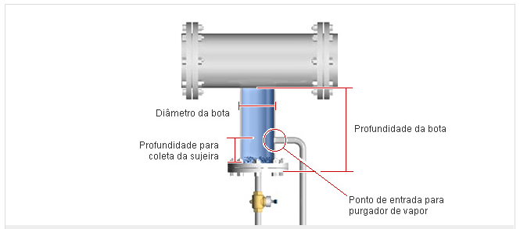 |  | Verificamos que as drenagens abaixo não apresentam um ponto de coleta eficaz para remoção do condensado. Em todos os casos, identificamos o problema e apresentamos sua solução (instalação de uma bota coletora, realocação do ponto de coleta, e etc.):
8 | Desaeração da Rede de Vapor (Teoria). | Quando a caldeira é desligada ou quando se fecha o vapor para uma determinada área ou equipamento, o vapor residual se condensa e a tubulação fica cheia de ar, que é admitido através de flanges, conexões, etc. Quando acionado novamente, o vapor irá preencher as linhas de distribuição, empurrando o ar existente para as extremidades. Desta forma, alguns cuidados devem ser tomados para a perfeita eliminação do ar. Sistema Final de Linha Completo: | 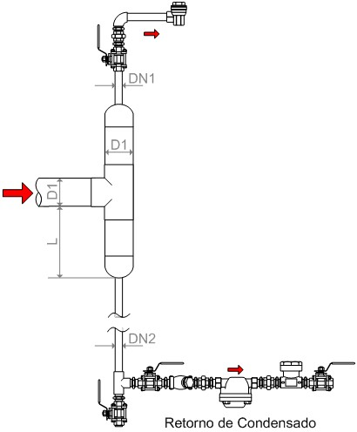 | 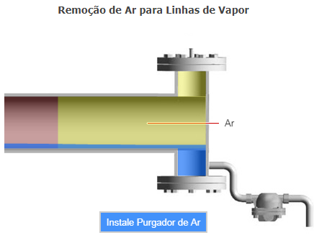 | Nota: O ar como matéria, é o maior isolante térmico que temos conhecimento, e devemos retirá-lo do interior das tubulações o mais rápido possível, a fim de melhorarmos a transferência de calor. Outro fator de relevância é a presença deste fluído nas tubulações de aço carbono, responsáveis pelo transporte do vapor, que poderão oxidar-se com maior velocidade nos pontos onde existir maior concentração deste elemento.
9 | Drenagem Coletiva | A coleta do condensado a partir de várias áreas de troca do equipamento aquecido com vapor para uma linha de condensado que descarrega em um único purgador é a prática conhecida como "Drenagem Coletiva". | Ocasionalmente, com intuito de se reduzir recursos financeiros, muitas vezes instala-se um purgador para drenar o condensado gerado por vários equipamentos, o que pode gerar problemas que independem da atuação do purgador, pois poderá ocorrer bloqueio de vapor (vapor preso) e consequentemente, baixo desempenho dos equipamentos. A taxa de condensação pode ser diferente mesmo em área de troca similares ou podem operar em regimes de produção diferentes. Desta forma, a área de troca mais próxima ao purgador drenará primeiro, com isso haverá acúmulo de condensado na outra área de troca, reduzindo o desempenho do mesmo. | 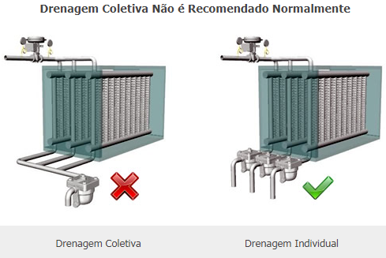 | Por exemplo, um trocador de calor que é dividido em 3 seções como o representado acima, não deveria ser drenado usando um único purgador de vapor porque a carga do condensado na primeira seção é maior do que a última seção, levando ao desequilíbrio de pressão. De preferência, três purgadores deveriam ser instalados para permitir a drenagem do condensado diretamente a partir de cada seção individual do trocador de calor.
10 | Vapor Preso (Teoria) | Pelo princípio de funcionamento o purgador drena o condensado até a chegada do vapor. Em alguns equipamentos, o vapor pode permanecer na tubulação antes do purgador, com isso este vapor deve se condensar para que o purgador abra novamente. | A taxa de vapor condensando na linha para o purgador será bastante lenta comparada a taxa de condensação no equipamento onde o vapor estiver sendo usado para o aquecimento de uma substância fria. Isso pode causar no equipamento um represamento do condensado até que o vapor preso na tubulação da purga condense. O condensado ficará no equipamento não podendo fluir na direção do purgador enquanto a tubulação estiver ocupada pelo vapor preso. Este fenômeno é conhecido por “Vapor preso”. | Vapor Preso Gerado pelo Lay-out da Instalação. Purgadores de vapor não devem ser instalados acima da saída de condensado, porque isto pode levar ao bloqueio de vapor. | Como o Lay-out da instalação causa o vapor preso? | Você pode achar que o vapor preso não ocorre se a pressão do condensado for maior o suficiente para vencer o vapor que está causando o bloqueio do purgador. No entanto, o motivo principal deste fenômeno é que o condensado é descarregado somente quando a sede do purgador é aberta, ou seja, enquanto houver apenas vapor em contato com a sede do mesmo, o purgador não drena. | Condensado e vapor no lado de entrada do purgador possuem a mesma pressão de entrada. Então, o vapor, cujo a densidade é menor, irá fluir em direção ao purgador sempre que houver inclinação à montante do purgador (Ver figura), levando ao fechamento da sede. | Um purgador "bloqueado por vapor" será eventualmente capaz de descarregar o condensado novamente quando o vapor "bloqueado" sofrer condensação. No entanto, isto pode causar nesse meio tempo o acúmulo do condensado na tubulação e equipamento. | 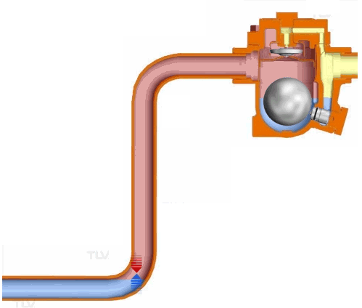
11 | Vapor Preso (Cilindros Rotativos) | Cilindros rotativos aquecidos por vapor são usados em muitas indústrias com a finalidade de aquecimento e secagem. A drenagem de cilindros rotativos requer equipamentos especiais para descarga do condensado formado nos cilindros; Os cilindros são equipados com dispositivos específicos que dependem da velocidade dos mesmos. O purgador de vapor tem que ser selecionado de acordo. Cilindros de secagem de baixa velocidade com a chamada piscina de condensado, são freqüentemente equipados com um pescador rotativo (conforme Figura). | 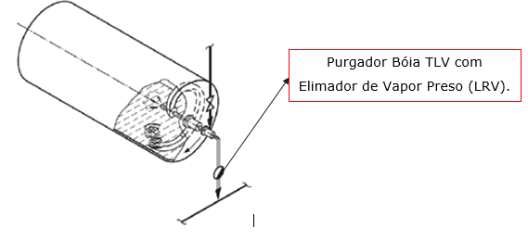 | Durante cada rotação, o pescador do cilindro passa pela piscina de forma a elevar o condensado. Quando o pescador emerge da piscina, o vapor flui pelo pescador empurrando o condensado para o purgador. Consequentemente, o tubo levando o condensado ao purgador também será preenchido com vapor. Durante a próxima rotação do pescador, o condensado estará bloqueado no cilindro. Somente após o trecho do vapor preso no purgador ter se condensado é que o condensado do cilindro poderá fluir novamente. | 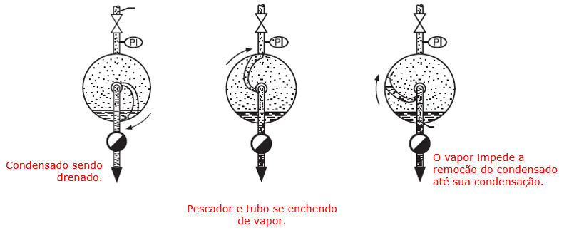 | Em situações que utilizam o sifão para drenagem do condensado, o mesmo é drenado através da pressão do vapor. Neste caso, o vapor também entrará pelo sifão e pela linha de retorno condensado, evitando a saída do mesmo até que o bolsão de vapor tenha se condensado. | 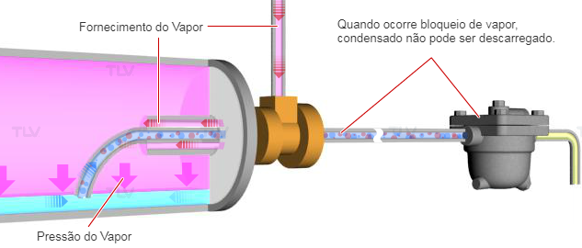 | As figuras apresentadas acima explicam que com o pescador ou sifão, são inevitáveis as interrupções na descarga do condensado. Entretanto, este fato não pode ser atribuído aos purgadores. Eles são projetados para evitar as perdas de vapor. Para assegurar a drenagem perfeita dos cilindros de secagem, requer-se o uso de purgadores para criar um sistema confiável de eliminação do vapor preso. | Para evitar os acontecimentos descritos acima devido ao acúmulo de ar/vapor, é imprescindível a instalação de Purgadores com Eliminador de Vapor de Preso. | 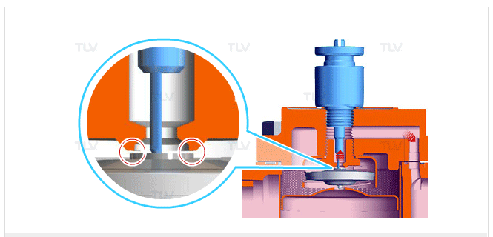
12 | Tubulações sem Isolamento Térmico. | Devido à característica térmica do vapor, se faz necessário a utilização de um sistema de isolamento calorífico, onde a ausência no mesmo acarreta em maiores custos em consumo de vapor e piora na qualidade térmica do mesmo (vapor úmido). Considerando o alto consumo de vapor nos trechos sem isolamento devido à renovação na área de troca externa, o vapor que seria utilizado no equipamento final já se faz necessário no caminho de transporte, ampliando assim o consumo de vapor final e seus custos de geração. Após a troca térmica o vapor volta ao seu estado inicial liquefeito (condensado), a mistura vapor/condensado caracteriza o título do vapor, onde maior a presença de vapor maior o título do mesmo. Assim os pontos sem isolamento “empobrecem” o vapor disponível ao sistema, derrubando sua eficiência energética em trocas nos consumidores, a incidência de golpes de aríete e os tempos de aquecimento (capacidade de produção). Durante nossa vistoria de campo foram encontrados vários pontos que não se beneficiam de isolamento térmico ideal, logo assim, seguem os pontos e a perda total do sistema: | 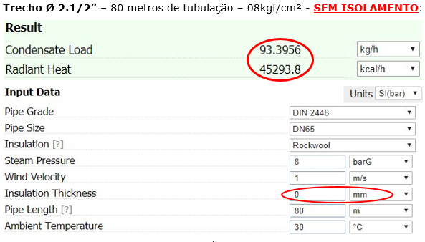 | 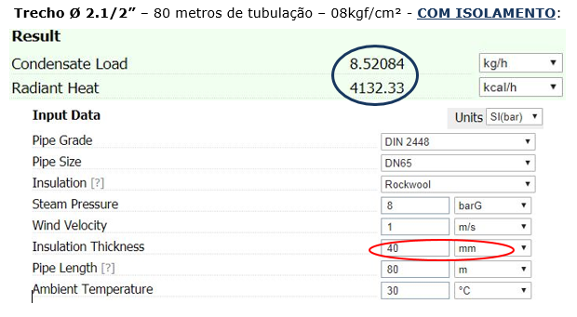
13 | Purgadores Termodinâmicos x Bóias. | Através de testes de performance entre purgadores termodinâmico e purgadores de bóia, a TLV gerou gráficos de consumo específico de vapor de acordo com a pressão de operação e tempo de uso. Assim, de acordo com a pressão de operação dos purgadores da unidade Onda Forte (8,00 kgf/cm²), podemos dizer que purgadores termodinâmicos consomem acima de 1,5 kg/h (purgadores novos), já os purgadores de bóia consomem 0,1 kg/h. Se extrapolarmos em um ano a economia gerada pela substituição de tipo de purgador, temos o seguinte resultado: Termodinâmico: 1,5 kg/h * 24 horas * 300 dias = 10.800 kg/ano Bóia TLV: 0,1 kg/h * 24 horas * 300 dias = 720 kg/ano Multiplicando a diferença pelo custo do vapor (R$67,40/ton), a economia gerada por purgador é de R$679,40/ano por purgador. Além desta economia de vapor, o purgador de bóia tem uma vida útil maior. De acordo com o 2º gráfico, um purgador termodinâmico a 10 kgf/cm² perde 3,0 kg/h após 3 anos de uso, já um purgador de bóia livre se mantém com um consumo específico de 0,1 kg/h. |  | Além das vantagens citadas acima, o purgador de boia possui uma vantagem em relação ao funcionamento. Enquanto o termodinâmico é intermitente, o purgador de bóia drena continuamente, garantindo que a área de troca sempre tenha vapor, o que aumenta a transferência térmica. Outra vantagem em relação ao termodinâmico é que o mesmo possui elemento termostático de ar, o que garante um rápido aquecimento inicial do processo.
14 | Locais com vazamentos externos. | Pontos com vazamento externo de vapor representam energia e massa líquida tratada descartada, onde os custos de reposição desta água e a recuperação do gradiente de temperatura na cadeira acarretam em ampliação nos custo de geração de vapor na caldeira. Em casos de orifícios e conexões com vazamentos vislumbrasse algumas possibilidades de acontecimentos, essas em: deterioração do sistema (equipamentos antigos), material incompatível as condições de trabalho (especificações), velocidade excessiva de transporte (erosão) e acúmulo de condensado na linha (golpes de aríete e obtenção de dióxido de ferro). Nos casos de orifícios com vazamento se faz necessária a intervenção em obstrução do mesmo, em casos a substituição da conexão, item ou trecho com vazamento. Após nossa análise de campo foi possível identificar diversos pontos de vazamento por orifício. Diante dos cálculos apresentados a seguir, podemos estimar uma perda monetária. Vazamento em Orifício 0,5 mm: Vazamento em Orifício 1 mm:
15 | Válvulas By-pass – Sistema de Drenagem de Condensado: | Identificamos que em alguns pontos de drenagem de linha principal, as Válvulas By-pass estão interligadas a linha de retorno de condensado (by-pass fechado). Não recomendamos esse tipo de instalação, devido a dificuldade de identificação de uma válvula apresentando passagem de vapor, o que poderá ocasionar a pressurização da linha de retorno de condensado e prejudicará a drenagem dos demais pontos. Sempre que possível, recomendamos a instalação do by-pass para atmosfera (by-pass aberto).

